Chi tiết địa chất
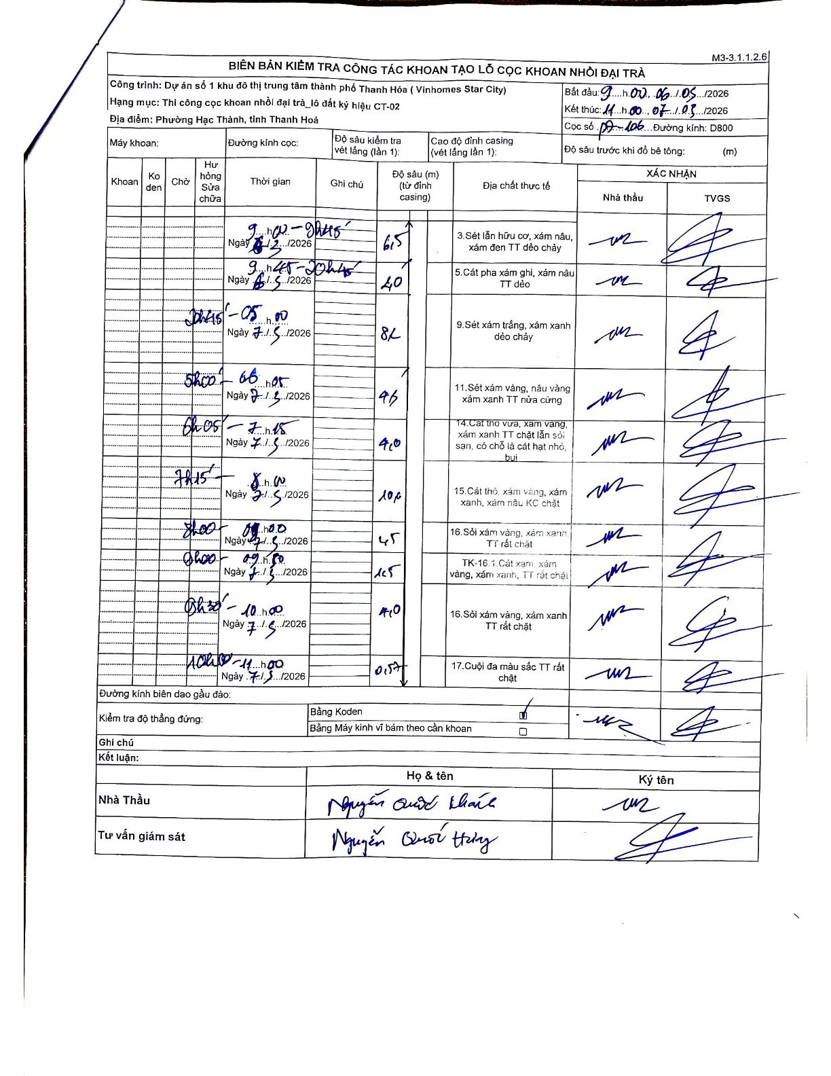
Dự án | Dự án số 1 khu đô thị trung tâm thành phố Thanh Hóa (Vinhomes Star City)
Hạng mục | Thi công cọc khoan nhồi đại trà_lô đất ký hiệu CT-02
Tên bộ phận | Phường Hạc Thành, tỉnh Thanh Hoá
Số hiệu cọc | P7-106
Biên bản số
Đường kính | D800
Bắt đầu thi công | 09:00 06/03/2026
Kết thúc thi công | 11:00 07/03/2026

Địa chất TT | Đường kính | Mô tả lớp thiết kế | Từ (h) | Đến (h) | Cao độ từ | Cao độ đến | T.Gian (h) | Dài (m) | V (m/h) | Ghi chú
1 | D800 | Sét lẫn hữu cơ, xám nâu, xám đen TT dẻo chảy | 09h00 06/03/2026 | 09h45 06/03/2026 | 0 | -6.5 | 0.75 | 6.5 | 8.67
2 | D800 | Cát pha xám ghi, xám nâu TT dẻo | 09h45 06/03/2026 | 20h45 06/03/2026 | -6.5 | -8.5 | 11 | 2 | 0.18
3 | D800 | Sét xám trắng, xám xanh dẻo chảy | 20h45 06/03/2026 | 05h00 07/03/2026 | -8.5 | -16.7 | 8.25 | 8.2 | 0.99
4 | D800 | Sét xám vàng, nâu vàng xám xanh TT nửa cứng | 05h00 07/03/2026 | 06h05 07/03/2026 | -16.7 | -21 | 1.08 | 4.3 | 3.97
5 | D800 | Cát thô vừa, xám vàng, xám xanh TT chặt lẫn sỏi sạn, có chỗ là cát hạt nhỏ, bụi | 06h05 07/03/2026 | 07h15 07/03/2026 | -21 | -25 | 1.17 | 4 | 3.43
6 | D800 | Cát thô, xám vàng, xám xanh, xám nâu KC chặt | 07h15 07/03/2026 | 08h00 07/03/2026 | -25 | -35.6 | 0.75 | 10.6 | 14.13
7 | D800 | Sỏi xám vàng, xám xanh TT rất chặt | 08h00 06/03/2026 | 08h40 07/03/2026 | -35.6 | -38.1 | 0.67 | 2.5 | 3.75
8 | D800 | TK-16.1 Cát sạn xám vàng, xám xanh, TT rất chặt | 08h40 07/03/2026 | 09h50 07/03/2026 | -38.1 | -39.6 | 1.17 | 1.5 | 1.29
9 | D800 | Sỏi xám vàng, xám xanh TT rất chặt | 09h50 07/03/2026 | 10h40 07/03/2026 | -39.6 | -43.6 | 0.83 | 4 | 4.8
10 | D800 | Cuội đa màu sắc TT rất chặt | 10h40 07/03/2026 | 11h00 07/03/2026 | -43.6 | -44.17 | 0.33 | 0.57 | 1.71

ẢNH BIÊN BẢN GỐC

